Sheet1
Scene No. | 1
Quest Title | 化石琥珀
Quest Log | 完成任务
Map No. | 24
 | 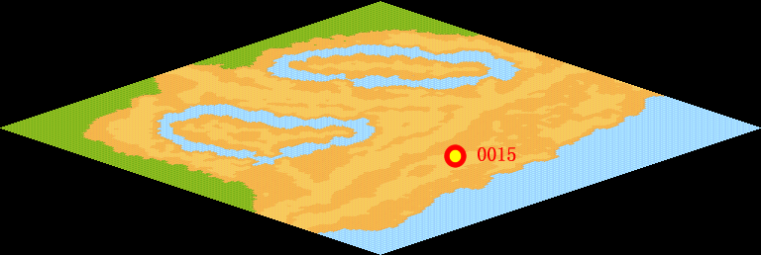
NPC No. | 15
Condition
Dialog | 这是琥珀啊，琥珀的形成可不容易啊。树脂被埋藏于地下数千万年，经过一定的化学变化后才能形成这种树脂化石。不过，这怎么这么像世界之树的树脂呢。你先把它留在我这里吧。作为交换，我给你一个兵马俑装饰。
Select | 1：完成，2：取消
Result | 1 :关闭对话框 消除Qlog-0084-000 , 2 : 关闭对话框

NPC No. | 24
Condition
Dialog | 快把化石拿给辛迪吧。
Select | 1：确定
Result | 1：关闭对话框

ScriptFile | Qlog-0084-001.scr
 | Q0015-0084-001.scr
 | Q0024-0084-001.scr

